KlimaExpert
Applicazione di Sistema a Cappotto KlimaExpert con Pannello a scelta*
*Si considera un sistema composto da prodotti del sistema KlimaExpert e l'inserimento libero di Pannello a scelta. Prezzi indicativi da confermare in fase d’ordine. Per l’applicazione dei prodotti e la scelta dei cicli si rimanda alle schede tecniche di prodotto aggiornate sul sito www.kerakoll.com

Inserire i dati richiesti nelle caselle evidenziate in verde

Adesivo |  | Pannello | Spessore Pannello |  | Rasante |  | Tasselli

 |  |  |  |  | 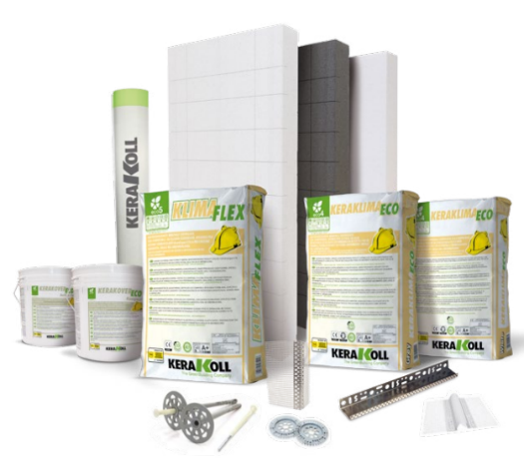

Lunghezza Tasselli |  | Tasselli al m2 [n°] | Rete

Fondo |  | Intonachino | Fascia Colore Intonachino

 | Niente

Operaio

 | = Valori modificabili manualmente
DESCRIZIONE |  |  | UNITA' DI MISURA | QUANTITA' |  | PREZZO UNITARIO* | PREZZO COMPLETO
A) MANODOPERA

1) Incollaggio dei pannelli termoisolanti mediante Adesivo & Rasante
Operaio |  |  | h/m2 | 0.2 |  | #N/A | #N/A

2) Tassellatura dei pannelli termoisolanti
Operaio |  |  | h/m2 | 0 |  | #N/A | #N/A

3) Applicazione degli Accessori e dei Profili
Operaio |  |  | h/m2 | 0.2 |  | #N/A | #N/A

4) Rasatura armata composta da una prima mano di Adesivo&Rasante, rete in fibra di vetro alcali resistente annegata e successiva seconda mano di Adesivo&Rsante
Operaio |  |  | h/m2 | 0.2 |  | #N/A | #N/A

5) Applicazione del fondo
Operaio |  |  | h/m2 | 0.15 |  | #N/A | #N/A

6) Applicazione dell'intonachino di finitura
Operaio |  |  | h/m2 | 0.15 |  | #N/A | #N/A

 |  |  |  |  |  | SOMMANO A | #N/A

B) MATERIALI IMPIEGATI
Adesivo |  |  | kg/m2 | 4 |  | #N/A | #N/A
Pannello |  |  | m2 | 1 |  | €/m2 Pannello | #VALUE!
Rasante |  |  | kg/m2 | 6 |  | #N/A | #N/A
Tasselli |  |  | n°/m2 | 0 |  | #N/A | #N/A
Accessori e Profili |  |  | --- | --- |  | --- | 3.21 €
Rete |  |  | m2 | 1.1 |  | #N/A | #N/A
Fondo |  |  | l/m2 | 0.2 |  | #N/A | #N/A
Intonachino |  |  | kg/m2 | #N/A |  | #N/A | #N/A
 |  |  |  | #N/A
 |  |  |  |  |  | SOMMANO B | #N/A

C) TRASPORTI E SMALTIMENTI (Nel calcolo non è considerata l'incidenza del trasporto del Pannello scelto)
 |  |  |  | #N/A
Trasporto Materiali di Consumo |  |  | kg/m2 | #N/A |  | 0.018 | #N/A
Smaltimento Rifiuti Speciali |  |  | kg/m2 | 0 |  | 1.20 | 0

 |  |  |  |  |  | SOMMANO C | #N/A

D) RICARICO DI SPESE GENERALI (SU A+B+C) |  |  |  |  |  | 15% | #N/A

E) RICARICO DI UTILE D'IMPRESA (SU A+B+C+D) |  |  |  |  |  | 10% | #N/A

PREZZO COMPLESSIVO (A+B+C+D+E) [€/m2] |  |  |  |  |  |  | #N/A

Per la Voce di Capitolato relativa ai Sistemi KlimaExpert fare riferimento ai Capitolati a disposizione nell'apposita sezione "Documentazione" sul sito "https://products.kerakoll.com".

